Backprop
Id Vector | x0(bias) | Valor | Salida | w0 | w1 | net | y | Sal_des | cambio w0 | cambio w1 | coef_aprend |  | net=x0w0+x1w1
1 | 1 | 1 | 1 | 1 | 1 | 2 | 1 | 1 | 0 | 0 | 0.5 |  | Función Transferencia=escalón
2 | 1 | 5 | 1 | 1 | 1 | 6 | 1 | 1 | 0 | 0 |  |  | cambio_w0=x0(bias)coef_aprend(sal_des-y)
3 | 1 | 6 | 0 | 1 | 1 | 7 | 1 | 0 | -0.5 | -3 |  |  | cambio_w1=x1coef_aprend(sal_des-y)
4 | 1 | 10 | 0 | 0.5 | -2 | -19.5 | 0 | 0 | 0 | 0 |  |  | w0'=w0+cambio_w0
1 | 1 | 1 | 1 | 0.5 | -2 | -1.5 | 0 | 1 | 0.5 | 0.5 |  |  | w1'=w1+cambio_w1
2 | 1 | 5 | 1 | 1 | -1.5 | -6.5 | 0 | 1 | 0.5 | 2.5
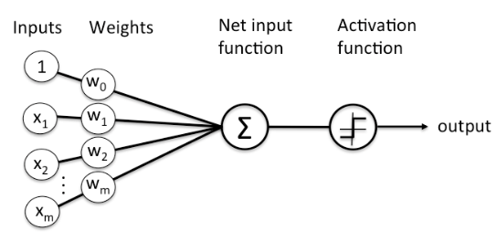
3 | 1 | 6 | 0 | 1.5 | 1 | 7.5 | 1 | 0 | -0.5 | -3
4 | 1 | 10 | 0 | 1 | -2 | -19 | 0 | 0 | 0 | 0
1 | 1 | 1 | 1 | 1 | -2 | -1 | 0 | 1 | 0.5 | 0.5
2 | 1 | 5 | 1 | 1.5 | -1.5 | -6 | 0 | 1 | 0.5 | 2.5
3 | 1 | 6 | 0 | 2 | 1 | 8 | 1 | 0 | -0.5 | -3
4 | 1 | 10 | 0 | 1.5 | -2 | -18.5 | 0 | 0 | 0 | 0
1 | 1 | 1 | 1 | 1.5 | -2 | -0.5 | 0 | 1 | 0.5 | 0.5
2 | 1 | 5 | 1 | 2 | -1.5 | -5.5 | 0 | 1 | 0.5 | 2.5
3 | 1 | 6 | 0 | 2.5 | 1 | 8.5 | 1 | 0 | -0.5 | -3
4 | 1 | 10 | 0 | 2 | -2 | -18 | 0 | 0 | 0 | 0
1 | 1 | 1 | 1 | 2 | -2 | 0 | 0 | 1 | 0.5 | 0.5
2 | 1 | 5 | 1 | 2.5 | -1.5 | -5 | 0 | 1 | 0.5 | 2.5
3 | 1 | 6 | 0 | 3 | 1 | 9 | 1 | 0 | -0.5 | -3
4 | 1 | 10 | 0 | 2.5 | -2 | -17.5 | 0 | 0 | 0 | 0 |  |  | w0 | w1
1 | 1 | 1 | 1 | 2.5 | -2 | 0.5 | 1 | 1 | 0 | 0 |  | Prueba | 5.5 | -1
2 | 1 | 5 | 1 | 2.5 | -2 | -7.5 | 0 | 1 | 0.5 | 2.5 |  | Entrada | Salida | Salida redond
3 | 1 | 6 | 0 | 3 | 0.5 | 6 | 1 | 0 | -0.5 | -3 |  | 1 | 0.98901305737 | 1
4 | 1 | 10 | 0 | 2.5 | -2.5 | -22.5 | 0 | 0 | 0 | 0 |  | 5 | 0.6224593312 | 1
1 | 1 | 1 | 1 | 2.5 | -2.5 | 0 | 0 | 1 | 0.5 | 0.5 |  | 6 | 0.3775406688 | 0
2 | 1 | 5 | 1 | 3 | -2 | -7 | 0 | 1 | 0.5 | 2.5 |  | 10 | 0.010986942631 | 0
3 | 1 | 6 | 0 | 3.5 | 0.5 | 6.5 | 1 | 0 | -0.5 | -3
4 | 1 | 10 | 0 | 3 | -2.5 | -22 | 0 | 0 | 0 | 0 |  | Vector Entrada | Salida | Salida redond
1 | 1 | 1 | 1 | 3 | -2.5 | 0.5 | 1 | 1 | 0 | 0 |  | -1 | 0.99849881774 | 1
2 | 1 | 5 | 1 | 3 | -2.5 | -9.5 | 0 | 1 | 0.5 | 2.5 |  | 3 | 0.92414181998 | 1
3 | 1 | 6 | 0 | 3.5 | 0 | 3.5 | 1 | 0 | -0.5 | -3 |  | 5.4 | 0.52497918748 | 1
4 | 1 | 10 | 0 | 3 | -3 | -27 | 0 | 0 | 0 | 0 |  | 5.5 | 0.5 | 1
1 | 1 | 1 | 1 | 3 | -3 | 0 | 0 | 1 | 0.5 | 0.5 |  | 5.6 | 0.47502081252 | 0
2 | 1 | 5 | 1 | 3.5 | -2.5 | -9 | 0 | 1 | 0.5 | 2.5 |  | 6 | 0.3775406688 | 0
3 | 1 | 6 | 0 | 4 | 0 | 4 | 1 | 0 | -0.5 | -3 |  | 8 | 0.075858180021 | 0
4 | 1 | 10 | 0 | 3.5 | -3 | -26.5 | 0 | 0 | 0 | 0 |  | 100 | 9.1027257874E-42 | 0
1 | 1 | 1 | 1 | 3.5 | -3 | 0.5 | 1 | 1 | 0 | 0
2 | 1 | 5 | 1 | 3.5 | -3 | -11.5 | 0 | 1 | 0.5 | 2.5
3 | 1 | 6 | 0 | 4 | -0.5 | 1 | 1 | 0 | -0.5 | -3
4 | 1 | 10 | 0 | 3.5 | -3.5 | -31.5 | 0 | 0 | 0 | 0
1 | 1 | 1 | 1 | 3.5 | -3.5 | 0 | 0 | 1 | 0.5 | 0.5
2 | 1 | 5 | 1 | 4 | -3 | -11 | 0 | 1 | 0.5 | 2.5
3 | 1 | 6 | 0 | 4.5 | -0.5 | 1.5 | 1 | 0 | -0.5 | -3
4 | 1 | 10 | 0 | 4 | -3.5 | -31 | 0 | 0 | 0 | 0
1 | 1 | 1 | 1 | 4 | -3.5 | 0.5 | 1 | 1 | 0 | 0
2 | 1 | 5 | 1 | 4 | -3.5 | -13.5 | 0 | 1 | 0.5 | 2.5
3 | 1 | 6 | 0 | 4.5 | -1 | -1.5 | 0 | 0 | 0 | 0
4 | 1 | 10 | 0 | 4.5 | -1 | -5.5 | 0 | 0 | 0 | 0
1 | 1 | 1 | 1 | 4.5 | -1 | 3.5 | 1 | 1 | 0 | 0
2 | 1 | 5 | 1 | 4.5 | -1 | -0.5 | 0 | 1 | 0.5 | 2.5
3 | 1 | 6 | 0 | 5 | 1.5 | 14 | 1 | 0 | -0.5 | -3
4 | 1 | 10 | 0 | 4.5 | -1.5 | -10.5 | 0 | 0 | 0 | 0
1 | 1 | 1 | 1 | 4.5 | -1.5 | 3 | 1 | 1 | 0 | 0
2 | 1 | 5 | 1 | 4.5 | -1.5 | -3 | 0 | 1 | 0.5 | 2.5
3 | 1 | 6 | 0 | 5 | 1 | 11 | 1 | 0 | -0.5 | -3
4 | 1 | 10 | 0 | 4.5 | -2 | -15.5 | 0 | 0 | 0 | 0
1 | 1 | 1 | 1 | 4.5 | -2 | 2.5 | 1 | 1 | 0 | 0
2 | 1 | 5 | 1 | 4.5 | -2 | -5.5 | 0 | 1 | 0.5 | 2.5
3 | 1 | 6 | 0 | 5 | 0.5 | 8 | 1 | 0 | -0.5 | -3
4 | 1 | 10 | 0 | 4.5 | -2.5 | -20.5 | 0 | 0 | 0 | 0
1 | 1 | 1 | 1 | 4.5 | -2.5 | 2 | 1 | 1 | 0 | 0
2 | 1 | 5 | 1 | 4.5 | -2.5 | -8 | 0 | 1 | 0.5 | 2.5
3 | 1 | 6 | 0 | 5 | 0 | 5 | 1 | 0 | -0.5 | -3
4 | 1 | 10 | 0 | 4.5 | -3 | -25.5 | 0 | 0 | 0 | 0
1 | 1 | 1 | 1 | 4.5 | -3 | 1.5 | 1 | 1 | 0 | 0
2 | 1 | 5 | 1 | 4.5 | -3 | -10.5 | 0 | 1 | 0.5 | 2.5
3 | 1 | 6 | 0 | 5 | -0.5 | 2 | 1 | 0 | -0.5 | -3
4 | 1 | 10 | 0 | 4.5 | -3.5 | -30.5 | 0 | 0 | 0 | 0
1 | 1 | 1 | 1 | 4.5 | -3.5 | 1 | 1 | 1 | 0 | 0
2 | 1 | 5 | 1 | 4.5 | -3.5 | -13 | 0 | 1 | 0.5 | 2.5
3 | 1 | 6 | 0 | 5 | -1 | -1 | 0 | 0 | 0 | 0
4 | 1 | 10 | 0 | 5 | -1 | -5 | 0 | 0 | 0 | 0
1 | 1 | 1 | 1 | 5 | -1 | 4 | 1 | 1 | 0 | 0
2 | 1 | 5 | 1 | 5 | -1 | 0 | 0 | 1 | 0.5 | 2.5
3 | 1 | 6 | 0 | 5.5 | 1.5 | 14.5 | 1 | 0 | -0.5 | -3
4 | 1 | 10 | 0 | 5 | -1.5 | -10 | 0 | 0 | 0 | 0
1 | 1 | 1 | 1 | 5 | -1.5 | 3.5 | 1 | 1 | 0 | 0
2 | 1 | 5 | 1 | 5 | -1.5 | -2.5 | 0 | 1 | 0.5 | 2.5
3 | 1 | 6 | 0 | 5.5 | 1 | 11.5 | 1 | 0 | -0.5 | -3
4 | 1 | 10 | 0 | 5 | -2 | -15 | 0 | 0 | 0 | 0
1 | 1 | 1 | 1 | 5 | -2 | 3 | 1 | 1 | 0 | 0
2 | 1 | 5 | 1 | 5 | -2 | -5 | 0 | 1 | 0.5 | 2.5
3 | 1 | 6 | 0 | 5.5 | 0.5 | 8.5 | 1 | 0 | -0.5 | -3
4 | 1 | 10 | 0 | 5 | -2.5 | -20 | 0 | 0 | 0 | 0
1 | 1 | 1 | 1 | 5 | -2.5 | 2.5 | 1 | 1 | 0 | 0
2 | 1 | 5 | 1 | 5 | -2.5 | -7.5 | 0 | 1 | 0.5 | 2.5
3 | 1 | 6 | 0 | 5.5 | 0 | 5.5 | 1 | 0 | -0.5 | -3
4 | 1 | 10 | 0 | 5 | -3 | -25 | 0 | 0 | 0 | 0
1 | 1 | 1 | 1 | 5 | -3 | 2 | 1 | 1 | 0 | 0
2 | 1 | 5 | 1 | 5 | -3 | -10 | 0 | 1 | 0.5 | 2.5
3 | 1 | 6 | 0 | 5.5 | -0.5 | 2.5 | 1 | 0 | -0.5 | -3
4 | 1 | 10 | 0 | 5 | -3.5 | -30 | 0 | 0 | 0 | 0
1 | 1 | 1 | 1 | 5 | -3.5 | 1.5 | 1 | 1 | 0 | 0
2 | 1 | 5 | 1 | 5 | -3.5 | -12.5 | 0 | 1 | 0.5 | 2.5
3 | 1 | 6 | 0 | 5.5 | -1 | -0.5 | 0 | 0 | 0 | 0
4 | 1 | 10 | 0 | 5.5 | -1 | -4.5 | 0 | 0 | 0 | 0
1 | 1 | 1 | 1 | 5.5 | -1 | 4.5 | 1 | 1 | 0 | 0
2 | 1 | 5 | 1 | 5.5 | -1 | 0.5 | 1 | 1 | 0 | 0
3 | 1 | 6 | 0 | 5.5 | -1 | -0.5 | 0 | 0 | 0 | 0
4 | 1 | 10 | 0 | 5.5 | -1 | -4.5 | 0 | 0 | 0 | 0

Sem_Aleat
Vector | x0(bias) | x1 | sal_des | w0 | w1 | net | y_esc | error_esc | y_sig | error_sig | y_tanh | error_tanh
1 | 1 | 1 | 1 | -2.175 | -2.409 | -4.584 | 0 | 1 | 0 | 1 | 0 | 1
5 | 1 | 5 | 1 | -2.175 | -2.409 | -14.220 | 0 | 1 | 0 | 1 | 0 | 1
6 | 1 | 6 | 0 | -2.175 | -2.409 | -16.629 | 0 | 0 | 0 | 0 | 0 | 0
10 | 1 | 10 | 0 | -2.175 | -2.409 | -26.265 | 0 | 0 | 0 | 0 | 0 | 0
 |  | 22 |  |  |  |  |  | 2 |  | 2 |  | 2

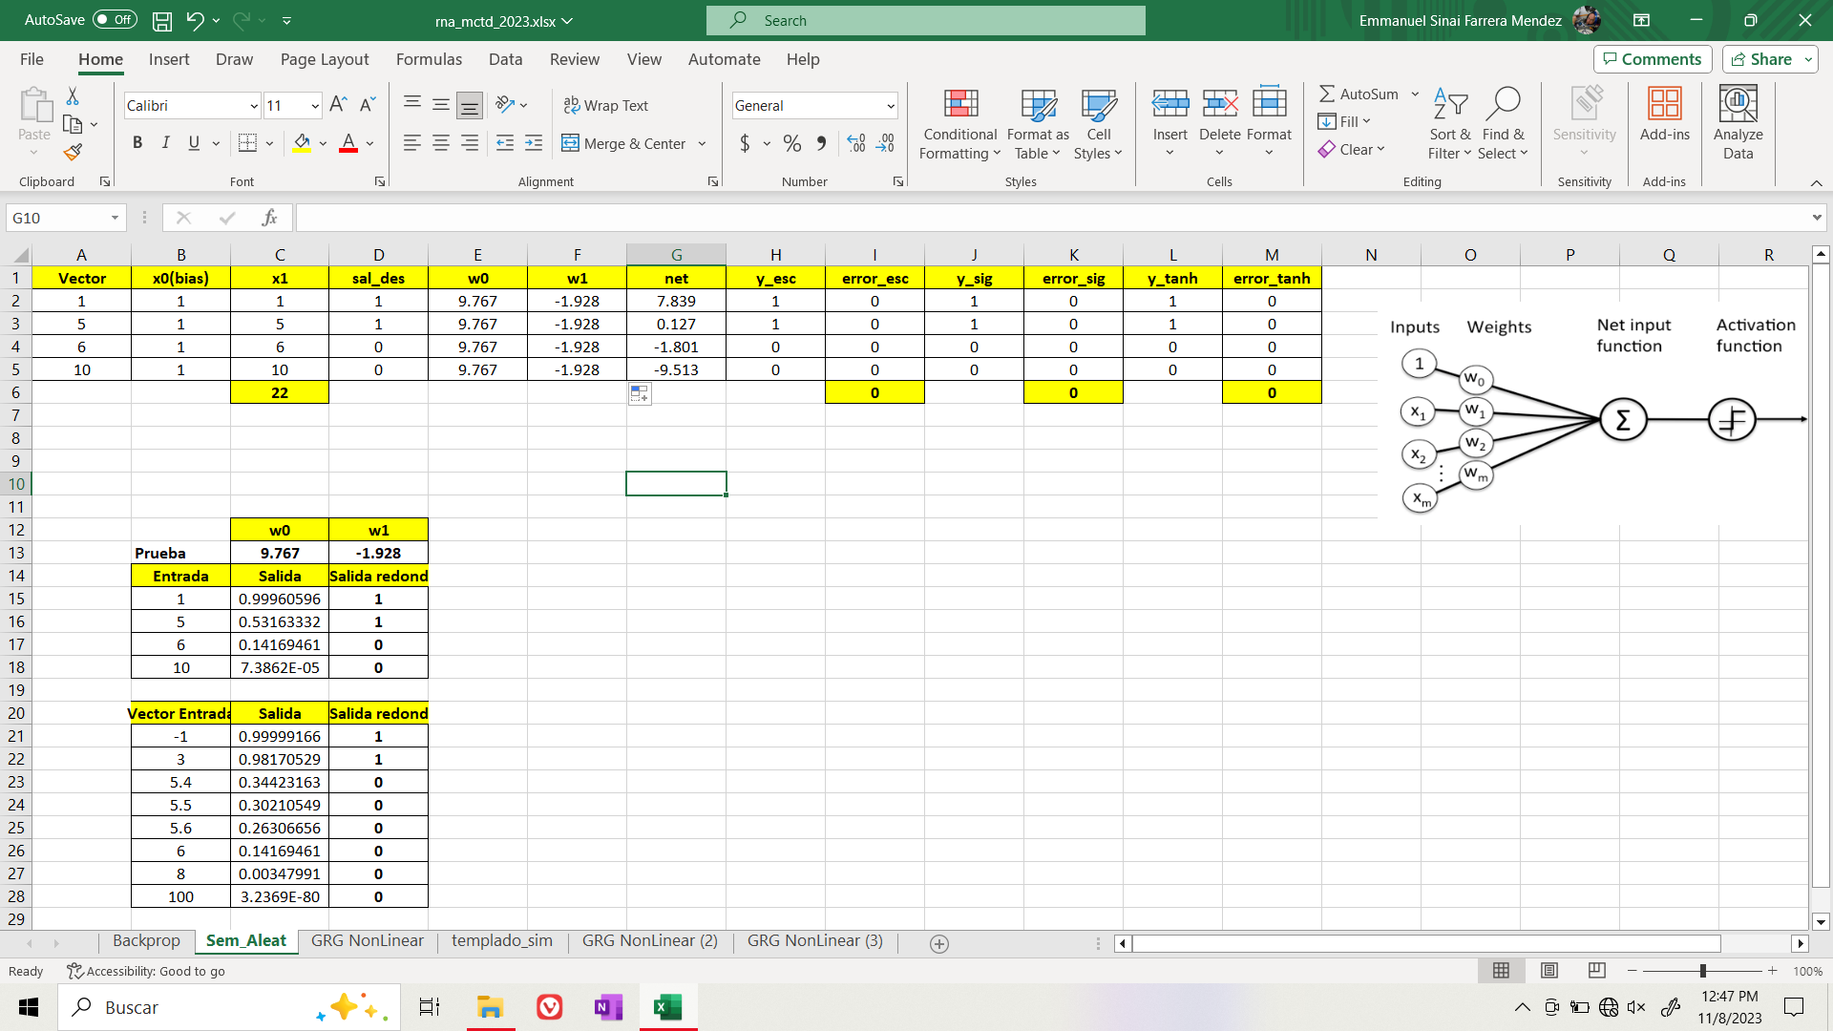
 |  | w0 | w1
 | Prueba | -2.175 | -2.409
 | Entrada | Salida | Salida redond
 | 1 | 0.010107884141 | 0
 | 5 | 6.672683307E-07 | 0
 | 6 | 5.999400849E-08 | 0
 | 10 | 3.9204536098E-12 | 0

 | Vector Entrada | Salida | Salida redond
 | -1 | 0.55813984311 | 1
 | 3 | 8.2537393428E-05 | 0
 | 5.4 | 2.5457956131E-07 | 0
 | 5.5 | 2.0008027137E-07 | 0
 | 5.6 | 1.5724795156E-07 | 0
 | 6 | 5.999400849E-08 | 0
 | 8 | 4.8497808305E-10 | 0
 | 100 | 2.728824538E-106 | 0

GRG NonLinear

Id Vector | Valor | Salida
1 | 1 | 1
2 | 5 | 1
3 | 6 | 0
4 | 10 | 0
 | 22

Min z= suma de error |  | w1 | w0 | Prueba
0.79356219948 |  | -0.99459901912 | 5 | Entrada | Salida | Salida redond
s.a. |  |  |  | 1 | 0.98210893804 | 1
r1 | -0.99459901912 | -5 |  | 5 | 0.50675081585 | 1
r2 | -0.99459901912 | 5 |  | 6 | 0.27536030582 | 0
r3 | 5 | -5 |  | 10 | 0.0070616475537 | 0
r4 | 5 | 5
 |  |  |  | Vector Entrada | Salida | Salida redond
 |  |  |  | -1 | 0.99751401941 | 1
 |  |  |  | 3 | 0.88248781413 | 1
 |  |  |  | 5.4 | 0.40833934325 | 0
 |  |  |  | 5.5 | 0.38454651689 | 0
 |  |  |  | 5.6 | 0.361293473 | 0
 |  |  |  | 6 | 0.27536030582 | 0
 |  |  |  | 8 | 0.049416475438 | 0
 |  |  |  | 100 | 9.4751444299E-42 | 0

